상품제안서
PET 메탈 300/350/500/700ml | 상품코드: F02344

 |  |  |  |  |  |  | 02-412-0044 | www.easy1.co.kr
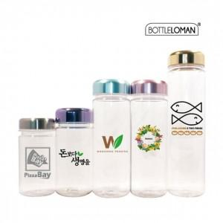

【상세/제작정보】 | *개별인박스 포함가격입니다. *300/350/500ml-동일가격 *700ml 추가비용발생(별도문의) * 360도 풀컬러인쇄가능 (별도문의)

【인쇄/포장옵션】 | 실크 / 포장지포장

【공급단가】 | 수량 | 300~ | 500~ | 1,000~ | 3,000~ | 5,000~
*VAT별도 | 300ml | 1,820원 | 1,750원 | 1,690원 | 1,620원 | 1,560원
 | 350ml | 1,820원 | 1,750원 | 1,690원 | 1,620원 | 1,560원
 | 500ml | 1,820원 | 1,750원 | 1,690원 | 1,620원 | 1,560원
 | 700ml | 2,520원 | 2,430원 | 2,340원 | 2,250원 | 2,160원

【상품 URL】 | https://dev.easy1.co.kr:443/src/goods_detail.php?gdno=2344

